상품제안서
다이렉트 도킹배터리 4가지색상 입충전단자 타입 동일 kc인증 보조배터리 5000mhz d034 | 상품코드: F27230

 |  |  |  |  |  |  | 02-412-0044 | www.easy1.co.kr
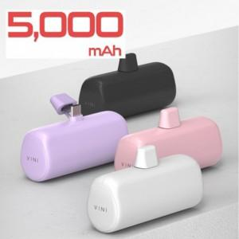

【상세/제작정보】

【인쇄/포장옵션】 | 레이저, 풀칼라, 개별인쇄 / 포장지포장

【공급단가】 | 수량 | 100~ | 300~ | 500~ | 1,000~ | 3,000~
*VAT별도 | 단가 | 7,620원 | 7,500원 | 7,320원 | 7,130원 | 7,010원

【상품 URL】 | http://www.easy1.co.kr/src/goods_detail.php?gdno=27230

